Hoja1
CENTRO DE FORMACIÓN EN DISEÑO CONFECCIÓN, Y MODA |  |  |  |  |  |  | Versión: 1 de 1
Elaboró ficha técnica | Karen Parra |  |  |  |  | Elaboró muestra física | Arelis Sierra
FICHA TÉCNICA
PRENDA: Camiseta tipo polo |  | DESCRIPCIÓN: Camiseta manga corta con puños y cuellos tejidos perilla |  |  | MATERIAL 1 : piqué |  | COLOR:varios
CLIENTE: Producción de centros |  |  |  |  | MATERIAL 2: entretela |  | COLOR: blanco
PLANO DE DISEÑO
DELANTERO |  |  |  |  | POSTERIOR
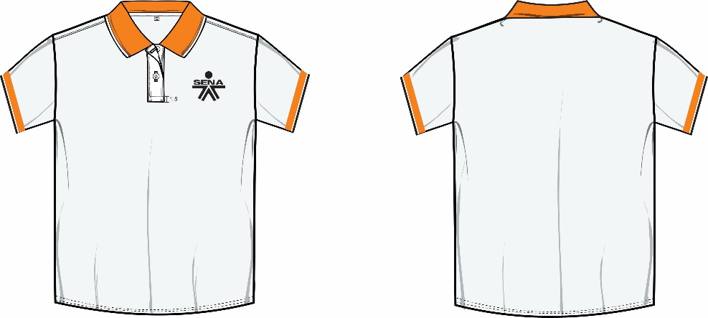
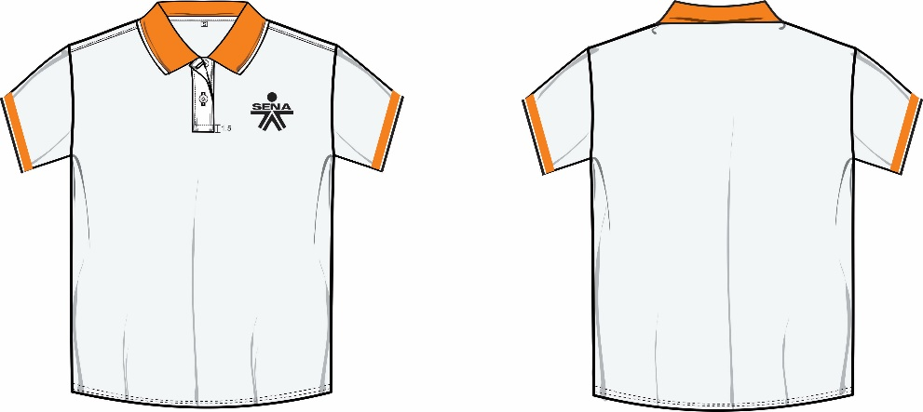

PIEZAS QUE CONTIENE LA REFERENCIA
PIEZAS | CANTIDAD | MATERIAL | PIEZAS |  | CANTIDAD |  | MATERIAL
frente | 1 | 1 | perilla |  | 2 |  | 1 y 2
espalda | 1 | 1 | mangas |  | 2 |  | 1
INSUMOS
DESCRIPCIÓN |  |  |  | CANTIDAD |  | UNIDAD MEDIDA |  | COLOR
boton 20 líneas |  |  |  | 2 |  | und |  | transparente
cuello tejido |  |  |  | 1 |  | und |  | naranja
puños tejidos |  |  |  | 1 |  | par |  | naranja
hilo calibre 120 |  |  |  | proporcion |  | cono |  | a tono
nylon |  |  |  | proporcion |  | cono |  | a tono
hiladilla |  |  |  | 0.8 |  | cms |  | a tono
marquilla talla |  |  |  | 1 |  | und |  | blanco
ESPECIFICACIONES GENERALES
1 | Costura sin empates
2 | Costuras sin reventar
3 | Costuras sin recogidos
4 | Máquinas calibradas con el mismo número de puntadas por pulgada
5 | Revisar numeración en el ensamble
6 | Marquillar en masculino con letras en femenino con números
7 | Ubicar la marquilla talla en el centro espalda
8 | Los botones van pegados en cruz
9 | El primer ojal se hace horizontal a 1 cm del borde superior de la perilla y el segundo ojal es verrtical y se mide la 1/2 de la perilla y se ubica hacia abajo
10 | Toda la prenda va confeccionada con la misma tonalidad de hilos
11 | La perilla femenina debe montar el lado izquierdo sobre el derecho
12 | La perilla masculina debe montar el lado derecho sobre el izquierdo
13 | Perilla terminada de 14 cms de largo
14 | Ancho de perilla terminada 3 cms
15 | Las costuras de la perilla deben quedar hacia adentro y asentarla hacia adentro de la perilla dejando 1, de la base inferior hacia arriba. (ver imagen)
16 | En el cuello medimos 4,5 cms desde la punta hacia el centro del cuello y cortamos en diagonal bajando hacia la punta del cuello 1 cm
MEDIDAD PRENDA TERMINADA (TOLERANCIA +/-1)
MEDIDAS TERMINADAS EN LA PRENDA MASCULINA EN CMS
DESCRIPCIÓN |  | S | M | L | XL | XXL | XXXL | Tolerancia
LARGO MANGA |  | 19 | 20 | 21 | 22 | 23 | 24 | +/-1
LARGO TOTAL |  | 46 | 47 | 75 | 76 | 77 | 78 | +/-1
CONTORNO DE PECHO |  | 50.5 | 52.5 | 54.5 | 56.5 | 58.5 | 60.5 | +/-1
MEDIDAS TERMINADAS EN LA PRENDA FEMENINA EN CMS
DESCRIPCIÓN |  | 6 | 8 | 10 | 12 | 14 | 16 | Tolerancia
LARGO MANGA |  | 17 | 18 | 19 | 20 | 21 | 22 | +/-1
LARGO TOTAL |  | 65 | 66 | 67 | 68 | 69 | 70 | +/-1
CONTORNO DE PECHO |  | 46 | 48 | 50 | 52 | 54 | 56 | +/-1
MEDIDA DE CUELLO MASCULINO
TALLA | XS | S | M | L | XL | XXL | XXXL | Tolerancia
LARGO DE CUELLO | 39 | 41 | 43 | 45 | 47 | 49 | 51 | +/-1
ANCHO DE CUELLO | 8 | 8 | 8 | 8 | 8 | 8 | 8 | +/-1
MEDIDA DE CUELLO FEMENINO
TALLA | 6 | 8 | 10 | 12 | 14 | 16 | 18 | Tolerancia
LARGO DE CUELLO | 37 | 39 | 41 | 43 | 45 | 47 | 49 | +/-1
ANCHO DE CUELLO | 8 | 8 | 8 | 8 | 8 | 8 | 8 | +/-1

Hoja3
CAMISETA TIPO POLO
Elaboró listado operacional: Arelis Sierra
TIEMPOS ESTANDARES : Ingeniera Laura Ramirez
LISTADO OPERACIONAL
N | OPERACION | MAQUINA | PXP | MARGEN COSTURA | HILO/NYLON | AGUJA | GUIA | SAM | OBSERVACIONES
PREPARA PERILLA
1 | fusionar perilla *2 | manual | N/A | N/A | N/A | N/A |  | 0.3 | TENER EN CUENTA PRESION Y TEMPERATURA DE LA FUSIONADORA dejar 1 cm de espacio en 1 de los lados
2 | Asentar perilla *2 | plana | 12 | 1/4 | hilo /hilo | 80 |  | 0.4 | con el dobladillo debe medir 7 cms
3 | pegar perilla frente *2 | plana | 12 | 1 cm | hilo/nylon | 80 |  | 0.8 | 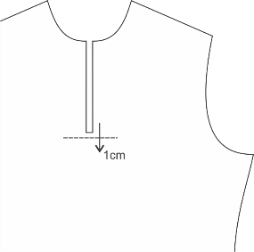 bajando 1 cm de la caja
4 | piquetear perilla frente | manual | N/A | N/A | N/A | N/A |  | 0.3 | en Y solo frente
5 | doblar perilla fijando las 2 puntas para ubicación | manual | N/A | N/A | N/A | N/A |  | 0.4
6 | voltear perilla haciendo monte masculino y fijarla con remate al inicio y al final | plana | 12 |  | hilo | 80 |  | 1.2 | deben quedar parejas las puntas de la perilla
7 | hacer caja a 1 cm de la base inferior hacia arriba | plana | 12 |  | hilo/nylon | 80 |  | 1
PREPARAR MANGA
8 | pegar puño a manga x2 | fileteadora | 14 |  | hilo /nylon | 80 |  | 0.6 | debe bajar el diferencial a 5
9 | asentar puños x 2 | plana | 12 |  | hilo /nylon | 80 |  | 0.5
ENSAMBLE
10 | unir hombro *2 | fileteadora | 14 |  | hilo /nylon | 80 |  | 0.6
11 | pespuntar hombro*2 | plana | 12 | 1/8 | hilo /nylon | 80 |  | 0.5
12 | montar manga *2 | fileteadora | 12 |  | hilo/nylon | 80 |  | 0.7
13 | pespuntar manga *2 | plana | 12 | 1/8 | hilo/nylon | 80 |  | 0.6
14 | montar cuello | fileteadora | 12 |  | hilo/nylon | 80 |  | 2
15 | pegar hiladilla con talla | plana | 12 |  | hilo/nylon | 80 | guia de hiladilla | 0.5
16 | asentar hiladilla | plana | 12 | 5/16 | hilo/nylon | 80 | prensatela 5/16 | 0.7
17 | pespuntar perilla haciendo caja | plana | 12 | 1/16 | hilo/nylon | 80 | conpensado 1/16 | 0.8
18 | cerrar lateral *2 | fileteadora | 14 |  | hilo /nylon | 80 |  | 1.2 | tener en cuenta la punta de la manga para hacer dobladillo
19 | hacer ruedo a manga *2 | recubridora | 12 | 2cm | hilo / nylon | 80 |  | 1.2 | ancho de agujas 1/8
20 | hacer dobladillo | recubridora | 12 |  | hilo /nylon | 80 |  | 0.8 | ancho de agujas 1/8
TERMINACIÓN
21 | ubicar y marcar ojal | manual | N/A | N/A | N/A | N/A |  | 0.3
22 | ojalar | ojaladora |  |  | hilo | 80 |  | 0.5 | 2 ojales
23 | botonar | botonadora |  |  | hilo | 80 |  | 0.5 | la presilla de los botones debe ser en cruz X
24 | pulir | manual | N/A | N/A | N/A | N/A |  | 0.8
25 | revisar | manual | N/A | N/A | N/A | N/A |  | 0.6
26 | empacar | manual | N/A | N/A | N/A | N/A |  | 0.3
TOTAL SAM (Eficiencia al 100%) |  |  |  |  |  |  |  | 18.1

